Накладная-№3
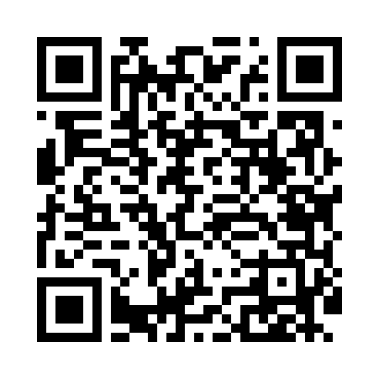
Номер товарно-транспортной накладной: |  |  | Торговый представитель: Amriyev Muhammad
Поставщик: Toshkent falcon fly 2 |  |  | Телефон торгового представителя: +998972880505
Дата отгрузки: 03.12.2025 |  |  | Контрагент: """" Klient
Дата консигнации: |  |  | Адрес:
Доставщик: |  |  | Телефон:
Телефон доставщика:
Время заказа: 03.12.2025 08:56:30
№ | Штрих-код | Название товаров (работ,услуг) | Количество | Количество в кейсе | Цена | Сумма
 |  |  | 17 |  |  | 54
1 | 6805019698965 | Коврики напольные для ванной комнаты 43*68+43 *118 DB-98-96 | 3 | 3 шт. | 4.20 | 12.60
2 | 6972996861481 | Металлическая подставка для посуды 24-40139 A 15-011H DB-138-85 | 3 | 3 шт. | 2.80 | 8.40
3 | 6890947564260 | Металлическая подставка для посуды KD17-700,D ish Rack, DB-2-50 | 1 | 1 шт. | 11 | 11
4 | 6900420141250 | Керамическая салатница YL-1583C-3P DB-141-25 | 3 | 3 шт. | 1.30 | 3.90
5 | 6900420141243 | Керамическая салатница YL-1582C-3P DB-141-24 | 3 | 3 шт. | 1.30 | 3.90
6 | 6902024140370 | Складная пластиковая корзина для белья 14 x 5 9 sm DB-140-37 | 2 | 2 шт. | 5.10 | 10.20
7 | 6915120140625 | Складная пластиковая корзина для белья DB-140 -62 | 2 | 2 шт. | 2 | 4
Итого: 54$|->UZS: 675,000.00

